Sheet1
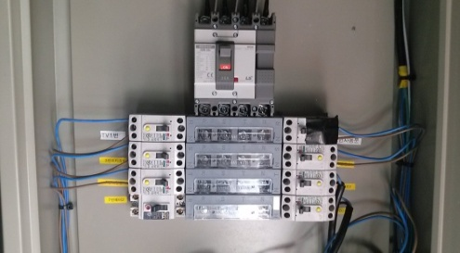
자동문
1
작동방법 |  | 종료방법
 | 자동문 제외/스위치를 안쪽ON방향으로 밀어준다
 |  |  | 1.2.3.4.5.6 순서대로 OFF시킨다
 |  |  | #대략 15분후 프로젝트 완전OFF후
 |  |  | 7번 순차전원기 Power 전원 OFF 시킨다

2
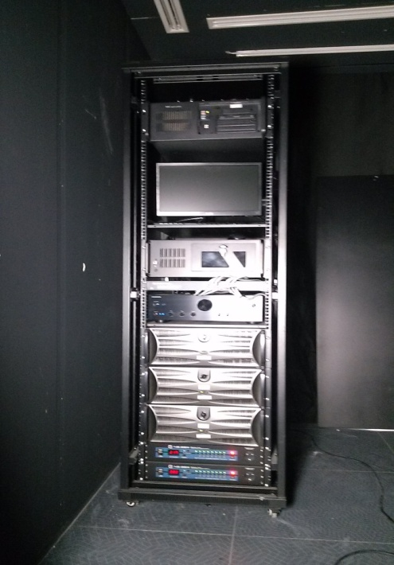
3
4
 | 1.2.3.순서대로 ON시킨다
 | #3번은(2개) 순차 전원기Powre 을 누른다
5
6
7
 | #조형물 전체화면 Ctrl+F 누른다
 | (조형물 서버 뒤에 키보드 사용한다)

1
2
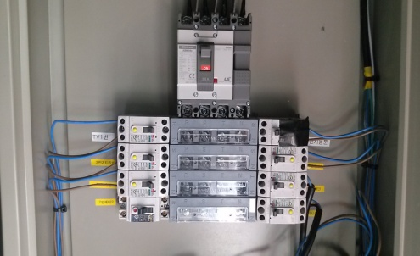
 |  |  | 자동문 제외/스위치를 OFF 시킨다

자동문
3

